Clasificación
Clásicos 1:32 PILOTOS 2018

Pos | Puntos | Piloto | Feb | Column1 | Column2 | Column3 | Column4 | Column5 | Column6 | Total
1 | 20 | MALLOLS | 20 |  |  |  |  |  |  | 20
2 | 17 | GUILLE | 17 |  |  |  |  |  |  | 17
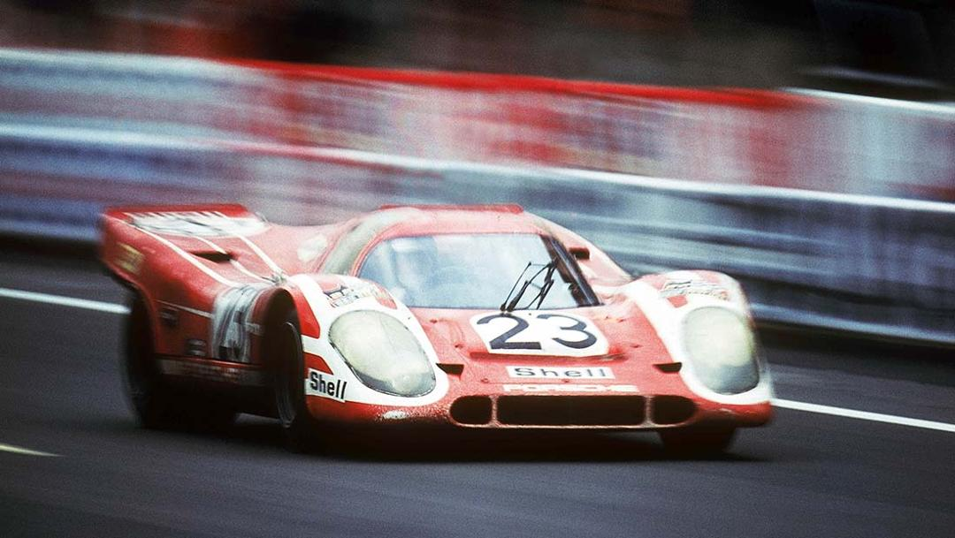
3 | 15 | ROBERTO | 15 |  |  |  |  |  |  | 15
4 | 12 | JOSÉ MANUEL | 12 |  |  |  |  |  |  | 12
5 | 11 | MANOLO | 11 |  |  |  |  |  |  | 11
6 | 10 | DAVID | 10 |  |  |  |  |  |  | 10
7 | 9 | DANI | 9 |  |  |  |  |  |  | 9
8 | 8 | CARLOS | 8 |  |  |  |  |  |  | 8
9 | 0 |  |  |  |  |  |  |  |  | 0
10 | 0 |  |  |  |  |  |  |  |  | 0
11 | 0 |  |  |  |  |  |  |  |  | 0
12 | 0 |  |  |  |  |  |  |  |  | 0
13 | 0 |  |  |  |  |  |  |  |  | 0
14 | 0 |  |  |  |  |  |  |  |  | 0
15 | 0 |  |  |  |  |  |  |  |  | 0
16 | 0 |  |  |  |  |  |  |  |  | 0
17 | 0 |  |  |  |  |  |  |  |  | 0
18 | 0 |  |  |  |  |  |  |  |  | 0
19 | 0 |  |  |  |  |  |  |  |  | 0
20 | 0 |  |  |  |  |  |  |  |  | 0
21 | 0 |  |  |  |  |  |  |  |  | 0
22 | 0 |  |  |  |  |  |  |  |  | 0

